爬虫表头（搜房网）
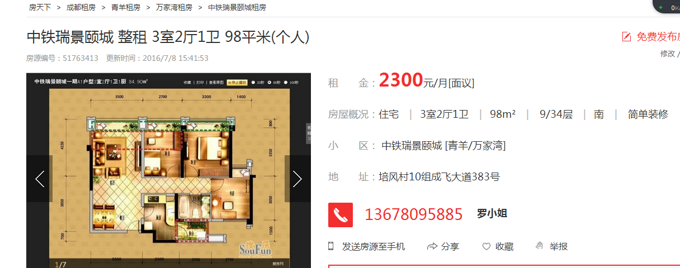
小区详情页面 | http://tianehusjc.fang.com/
楼盘名称 | 小区地址 | 项目特色 | 所属区域 | 环线位置 | 产权描述 | 物业类型 | 竣工时间 | 开发商 | 建筑面积 | 占地面积 | 当期户数 | 总户数 | 绿化率 | 容积率 | 物业费
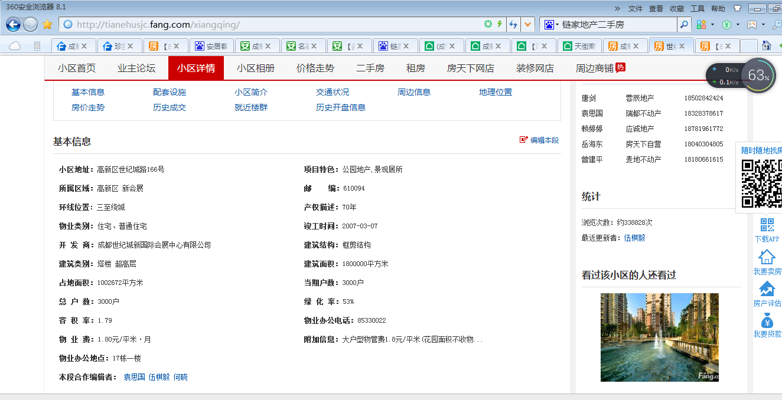

二手房页面 | http://esf.cd.fang.com/chushou/14_379292.htm#hsRec-pos
发布时间 | 售价 | 户型 | 建筑面积 | 楼层 | 朝向 | 装修 | 年代 | 小区 | 学校
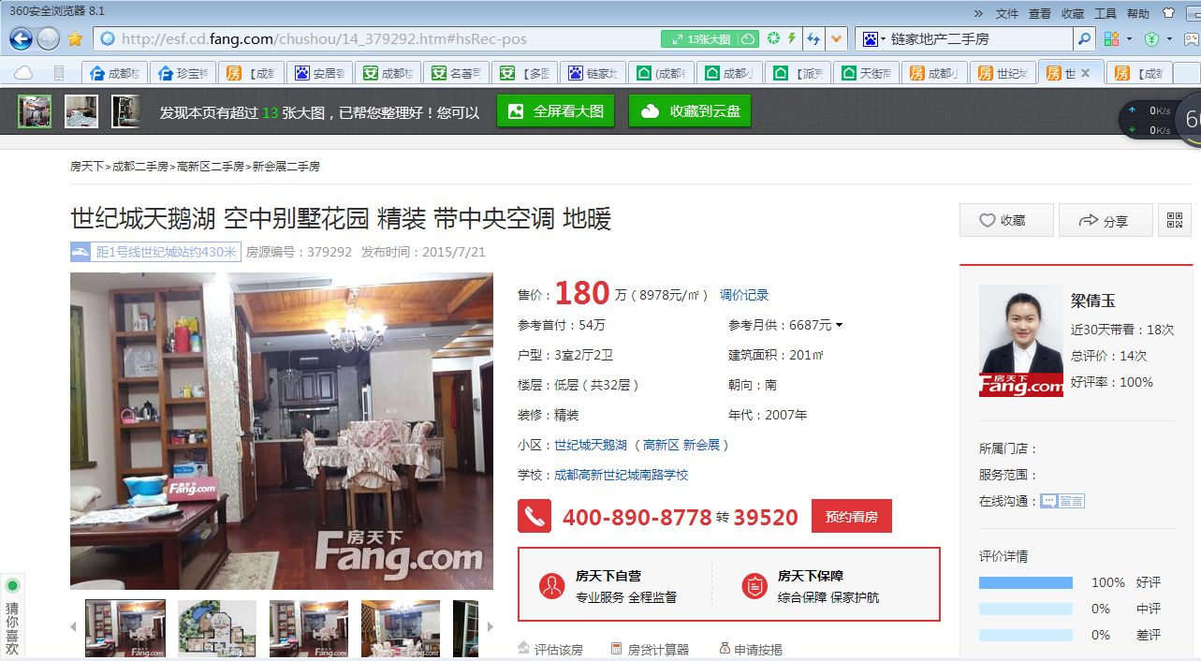

小区成交记录
房屋信息 | 价格 | 单价 | 签约时间 | 经纪人 | 来源

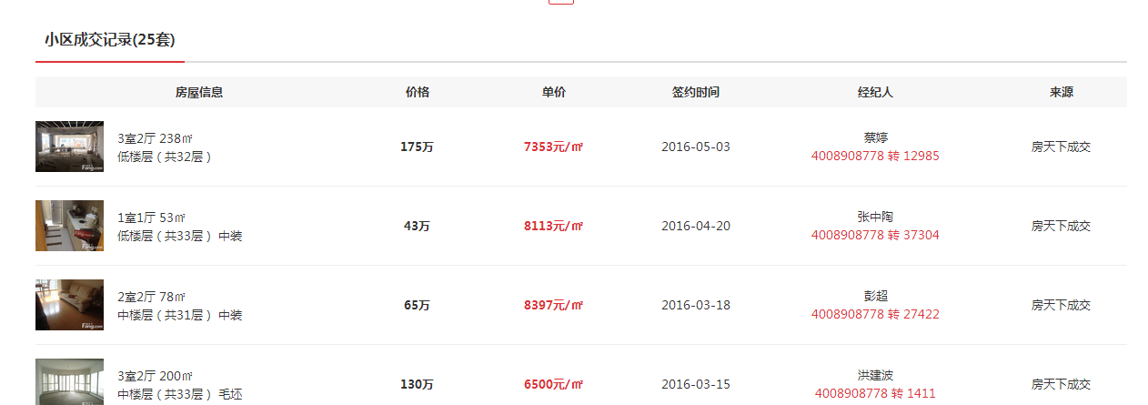

租房页面 | http://zu.cd.fang.com/chuzu/1_51763413_-1.htm
更新时间 | 租金 | 房屋概况 | 小区 | 地址

爬虫表头（链家网）
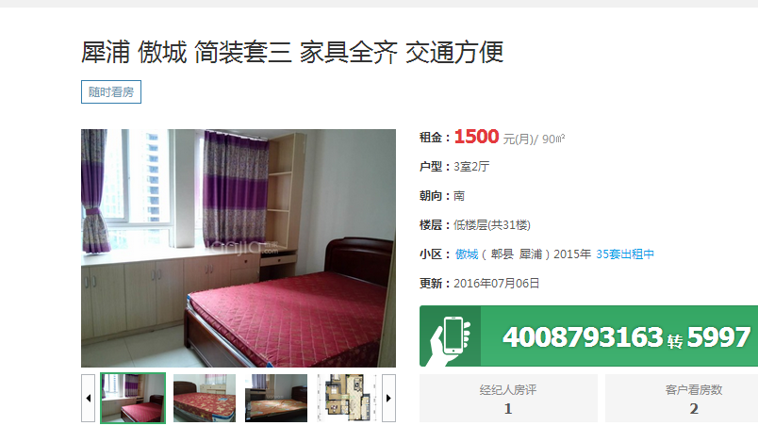
小区页面 | http://cd.lianjia.com/xiaoqu/3011055361769/
楼盘名称 | 建筑年代 | 建筑类型 | 物业费用 | 物业公司 | 开发商 | 小区概况 | 楼栋总数 | 房屋总数

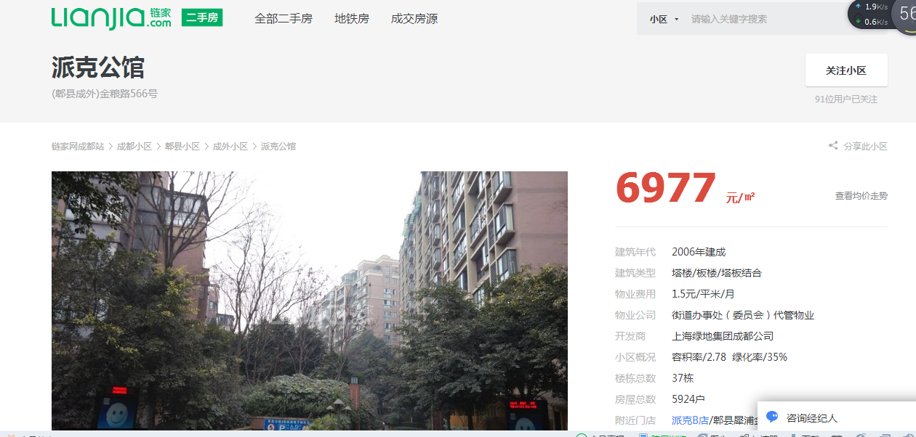

二手房页面 | http://cd.lianjia.com/ershoufang/CDWH92292663.html
售价 | 单价 | 户型 | 朝向 | 楼层 | 小区

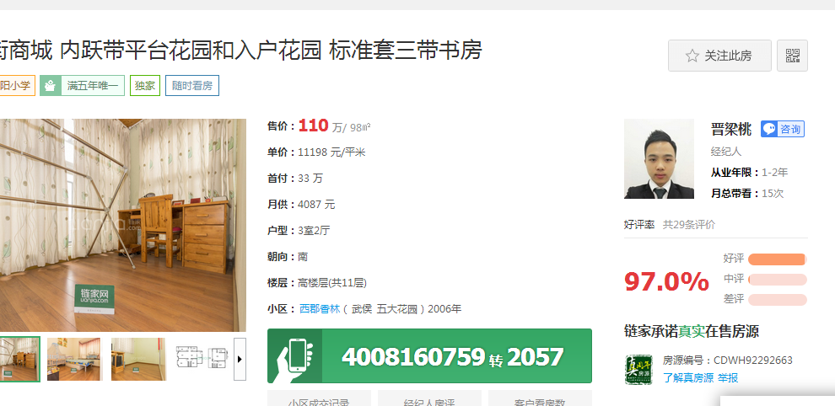

小区成交房源
房屋户型 | 面积 | 签约时间 | 成交价 | 成交单价 | 数据来源

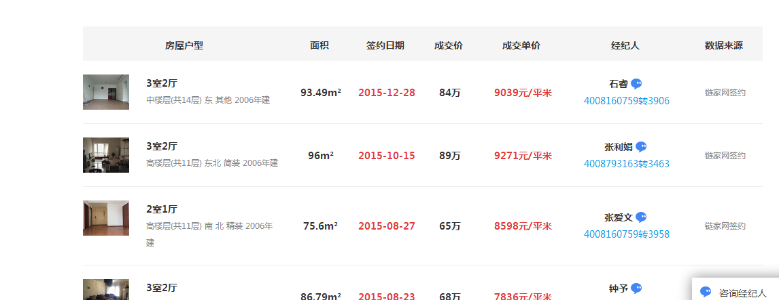

租房页面 | http://cd.lianjia.com/zufang/CDGX92456105.html
租金 | 户型 | 朝向 | 楼层 | 小区 | 更新时间

爬虫表头（安居客）
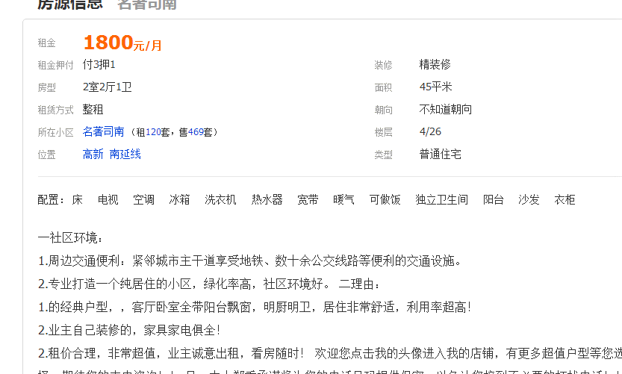
小区概况页面 | http://chengdu.anjuke.com/community/view/480330?from=Filter_1&hfilter=filterlist
小区名 | 总建面 | 所在版块 | 总户数 | 地址 | 建造年代 | 开发商 | 容积率 | 物业公司 | 出租率 | 物业类型 | 停车位 | 物业费用 | 绿化率

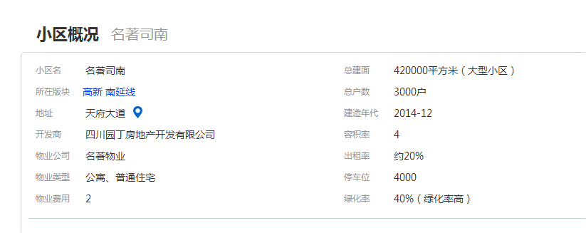

二手房页面 | http://chengdu.anjuke.com/prop/view/A469696446
发布时间 | 小区 | 位置 | 年代 | 类型 | 房型 | 面积 | 朝向 | 楼层 | 装修程度 | 房屋单价

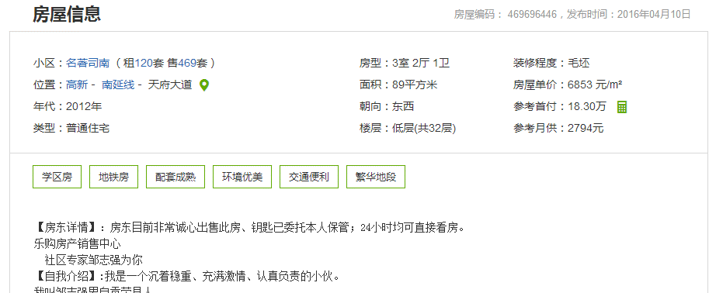

租房页面 | http://cd.zu.anjuke.com/fangyuan/1010655416?from=CommunityViewzu
租金 | 房型 | 租赁房式 | 所在小区 | 位置 | 装修 | 面积 | 朝赂 | 楼型 | 类型 | 配置 | 发布时间

